Questão 4
par | 1 | 2 | 3 | 4 | 5 | 6 | 7 |  |  |  | 1.65 | 2.94 | 0.08 | 39.51 | 7.37 | 0.51 | 7.37
c\ cartaz | 16 | 24 | 18 | 14 | 26 | 17 | 29 |  |  |  | 9.9048
s\ cartaz | 13 | 18 | 14 | 16 | 19 | 12 | 22

diferença | 3 | 6 | 4 | -2 | 7 | 5 | 7

= | 4.29 |  |  | ΣD= | 30
S2= | 9.9048
SD= | 3.1472 |  |  | α= | 0.05

t= | 3.6029 |  |  | gl= | 6

tc= | 1.943
 |  |  |  |  |  |  |  | Teste-t: duas amostras em par para médias
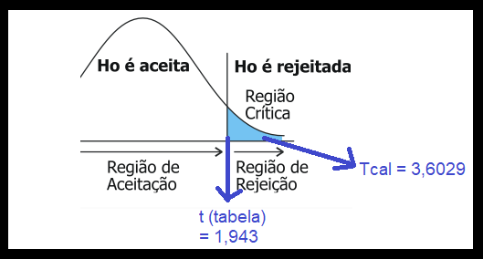
 |  |  |  |  |  |  |  |  | c\ cartaz | s\ cartaz
 |  |  |  |  |  |  |  | Média | 20.571428571 | 16.285714286
 |  |  |  |  |  |  |  | Variância | 32.619047619 | 12.904761905
 |  |  |  |  |  |  |  | Observações | 7 | 7
 |  |  |  |  |  |  |  | Correlação de Pearson | 0.86804386303
 |  |  |  |  |  |  |  | Hipótese da diferença de média | 0
 |  |  |  |  |  |  |  | gl | 6
 |  |  |  |  |  |  |  | Stat t | 3.6028834606
 |  |  |  |  |  |  |  | P(T<=t) uni-caudal | 0.0056636169568
 |  |  |  |  |  |  |  | t crítico uni-caudal | 1.9431802805
 |  |  |  |  |  |  |  | P(T<=t) bi-caudal | 0.011327233914
 |  |  |  |  |  |  |  | t crítico bi-caudal | 2.4469118511

Questão 5
operador | 1 | 2 | 3 | 4 | 5 |  | 0 | 9 | 0 | 1 | 4
marca a | 80 | 72 | 65 | 78 | 85 | seg | 3.5
marca b | 75 | 70 | 60 | 72 | 78 | seg

diferença | 5 | 2 | 5 | 6 | 7

= | 5 |  |  | ΣD= | 25
S2= | 3.5
SD= | 1.8708 |  | α= | 0.05

t= | 5.9761 |  |  | gl= | 4

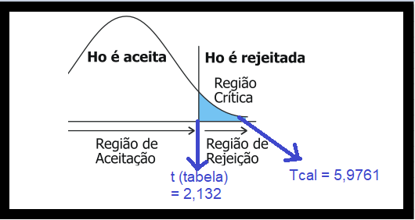
tc= | 2.132
 |  |  |  |  |  |  | Teste-t: duas amostras em par para médias

 |  |  |  |  |  |  |  | marca a | marca b
 |  |  |  |  |  |  | Média | 76 | 71
 |  |  |  |  |  |  | Variância | 59.5 | 47
 |  |  |  |  |  |  | Observações | 5 | 5
 |  |  |  |  |  |  | Correlação de Pearson | 0.97386737544
 |  |  |  |  |  |  | Hipótese da diferença de média | 0
 |  |  |  |  |  |  | gl | 4
 |  |  |  |  |  |  | Stat t | 5.9761430467
 |  |  |  |  |  |  | P(T<=t) uni-caudal | 0.0019698142788
 |  |  |  |  |  |  | t crítico uni-caudal | 2.1318467863
 |  |  |  |  |  |  | P(T<=t) bi-caudal | 0.0039396285577
 |  |  |  |  |  |  | t crítico bi-caudal | 2.7764451052

Questão 6
Processo | Tamanho da Amostra | Média | Desvio Padrão | Variância
A | 15 | 48 | 10 | 100
B | 12 | 52 | 15 | 225 | -> maior variância
α = | 0.05

F=225/100 = | 2.25 | <4 homogênea

gl | 12+15-2 = | 25

S²a | ((12-1)*225 + (15-1)*100)/25 = | 155
Sa = | 12.449899598 | ≅ | 12.4499

α/2 = | 0.025
tc pela tabela = | 2.06
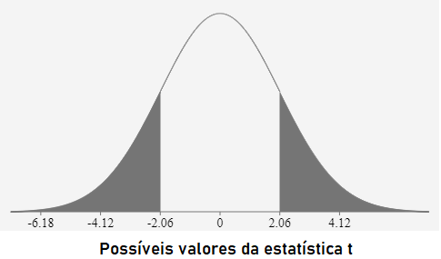

t= | 0.82956135578 | ≅ | 0.8296

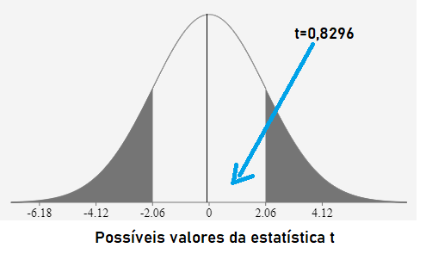 |  |  |  | H0: μ1=μ2 H1: μ1≠μ2 | 0,8296 é a região de H0 verdadeiro, não há diferenças significativas nas médias. Tem diferença matemática mas não estatística

Questão 7
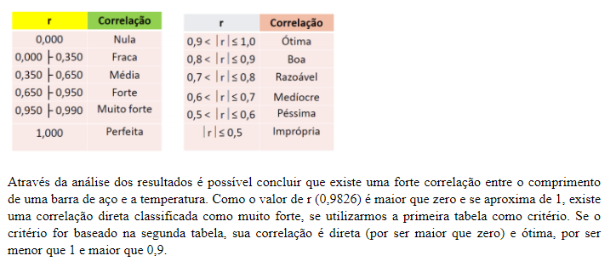
T ( º C) --> x | mm (m) --> y | x^2 | y^2 | xy
10 | 1003 | 100 | 1006009 | 10030
15 | 1005 | 225 | 1010025 | 15075
20 | 1010 | 400 | 1020100 | 20200 | n= | 5
25 | 1011 | 625 | 1022121 | 25275 | r= | 0.98260736888
30 | 1014 | 900 | 1028196 | 30420
100 | 5043 | 2250 | 5086451 | 101000

a)
r= | 0.98260736888 | ≅ | 0.9826
r^2= | 0.96550276 | ≅ | 0.9655

b)
Diagrama de Dispersão

c) | Interpretação

